关系图
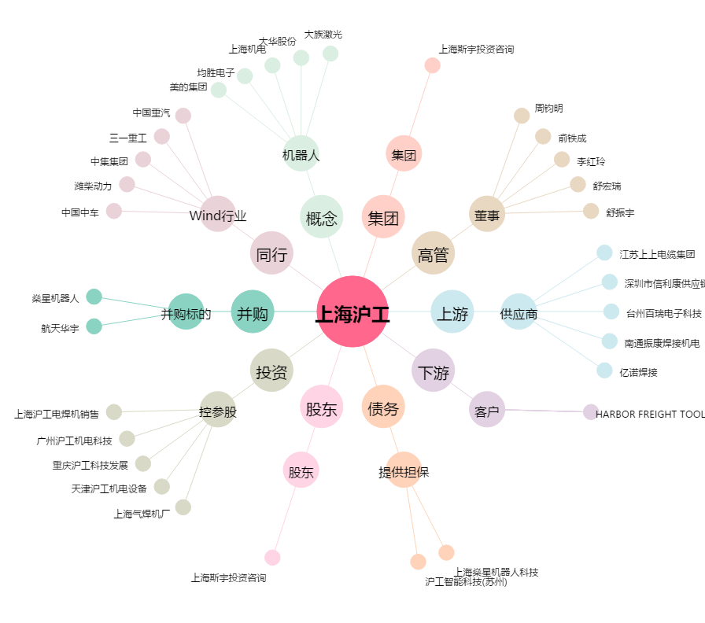
上海沪工[603131.SH] - 关系概览图

